关系图
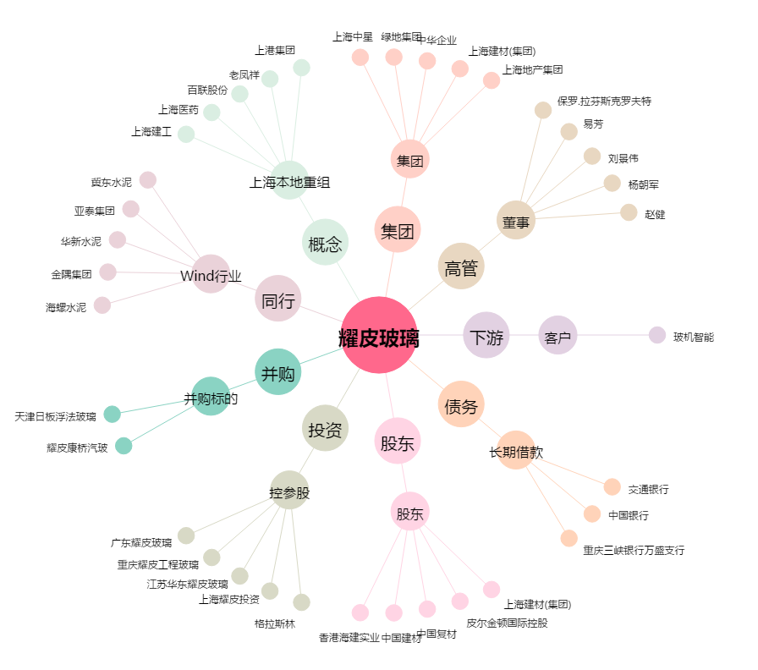
耀皮玻璃[600819.SH] - 关系概览图

